Пекарня 35 м.кв
Комплект оборудования предназначен для производства хлеба пшеничного, ржано-пшеничного формового и подового, булочных изделий из дрожжевого теста.

Параметры пекарни: | Значения |  |  |  |  |  |  |  | Телефон: 8 (800) 555 18 52
Максимальная производительность (кг/час) | 39 (79)* |  |  |  |  |  |  |  | E-mail: dd@danler.pro
Занимаемая площадь, кв.м. | 35 |  |  |  |  |  |  |  | http://danler.pro
Обслуживающий персонал, чел. | 4

Виды операций:
· просеивание, разрыхление муки машинным способом
· замес теста машинным способом
· деление и формовка тестовых заготовок ручным способом
· окончательную расстойку тестовых заготовок в шкафу расстойки
· выпечку в производственной подовой печи Miratek BK-39

Перечень оборудования Danler | Основной пакет, стоимость USD | Реком. опции | Реком. опции, стоимость USD |  | 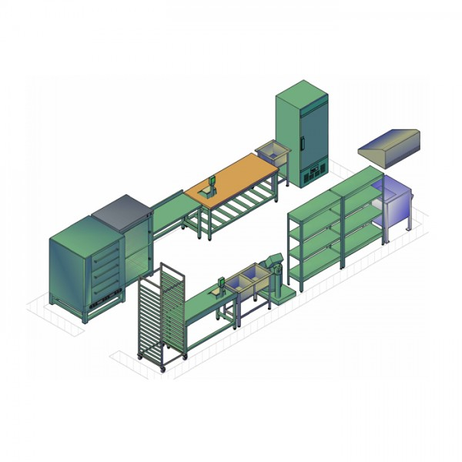
1. Печь подовая ярусная Miratek BK-39 (электрическая),вместимость 9 противней 600х400. | 3,000.00 USD | Пароувлажнение + каменный под | 1,365.00 USD
2. Тестомес для дрожжевого теста Danler PQ-80 (50 кг, 80л, 3,4 кВт) | 4,150.00 USD
3. Шкаф окончательной расстойки Danler LS-10 (10 противней 600х400) | 1,450.00 USD
4. Противень c бортами Danler GS11140 (27 шт) | 486.00 USD
Розничная итоговая стоимость оборудования Danler | 9,086.00 USD |  | 1,365.00 USD
**Итоговая стоимость оборудования Danler при приобритении комплекта оборудования (скидка 10%) | 8,177.40 USD |  | 1,228.50 USD
**Итоговый перечень оборудования в комплекте определяется задачами заказчика

Перечень стороннего оборудования | Основной пакет, стоимость USD
5. Мукопросеиватель (примерно на 600 кг/час) | 625.00 USD
6. Моечная ванна на 3 секции (2+1) | 420.00 USD
7. Зонт вентиляционный | 236.00 USD
8. Стол нержавеющий (4 шт) | 250.00 USD
9. Тележка (14-15 ярусов) | 225.00 USD
10. Стеллаж на 9 и более противней (400х600) 3 шт | 345.00 USD
11. Ларь морозильный (нужного объема) -25...-12 С | 350.00 USD
12. Шкаф холодильный (ориентировочно 700л) 0…+6 С | 780.00 USD
13. Хлебные формы в кассетах (кассеты форм Л7х5 без ручек или с ручками), 30 шт | 660.00 USD
14. Утварь (лопатки, весы, щетки и т.п.)
Итоговая стоимость стороннего оборудования (ориентировочно) | 3,891.00 USD

 | Основной пакет (без опций), стоимость USD | Основной пакет+реком. опции, стоимость USD
Розничная общая ориентировочная стоимость предложения (оборудование Danler+ стороннее оборудование) | 12,977.00 USD | 14,342.00 USD
Общая ориентировочная стоимость предложения (оборудование Danler (-10%)+ стороннее оборудование) | 12,068.40 USD | 13,296.90 USD
Выгода | 908.60 USD | 1,045.10 USD

*Рассчет печи Miratek BK-39 по продукту | Теоретически |  |  |  |  |  | Ориентировочно практически
Вид загружаемого продукта | Максим. загрузка, шт | Масса 1 шт, кг | Время готовки, мин | Произв. в час, шт |  | Произв. в час, кг | Коэф. эффективности | Произв. в час, шт | Произв. в час, кг
Формовой хлеб в формах Л7 (кассеты форм Л7х5 без ручек или с ручками) | 75 | 0.7 | 40 | 113 |  | 78.8 | 0.5 | 56.3 | 39.4
Хлеб подовый пшеничный (круглый) | 36 | 0.4 | 30 | 72 |  | 28.8 | 0.5 | 36.0 | 14.4
Хлеб ржано-пшеничный (круглый) | 36 | 0.4 | 45 | 48 |  | 19.2 | 0.5 | 24.0 | 9.6
Батон нарезной | 36 | 0.4 | 30 | 72 |  | 28.8 | 0.5 | 36.0 | 14.4
Багет (заморозка), 5 шт на противень | 45 | 0.25 | 20 | 135 |  | 33.8 | 0.5 | 67.5 | 16.9
Круассаны (заморозка) 12 шт на противень | 108 | 0.1 | 15 | 432 |  | 43.2 | 0.5 | 216.0 | 21.6

Рассчет тестомеса Miratek Danler PQ-80 по продукту | Теоретически |  |  | Ориентировочно практически
Наименование | Максим. Загрузка теста, кг | Среднее время замешив., мин | Произв. в 1 час, кг | Коэф. эффективности |  |  | Произв. в 1 час, кг
Тестомес для дрожжевого теста Danler PQ-80 | 50 | 15 | 200 | 0.3 |  |  | 60

